Log học ver 4
Day | Tên bài | Bot ID | User level | Thời lượng học | Log học | Tình trạng học (xong bao nhiêu % bài thì dừng) | Nhận xét của user sau khi học xong | Vấn đề |  | Learning | UX
Day 1 | D1 - Present content chunks | 328 | A2 | 16p | https://robot-api.hacknao.edu.vn/web/admin/conversations/15029 | 100% | 3 | - A1.1 gặp vấn đề về âm cuối sad, scared, user phát âm sai nhiều - Các câu hỏi liên hệ bản thân, ví dụ: Khi chạy nhảy cả ngày như Alex, cậu có thấy mệt không? Do you feel tired after playing all day? thì user thường trả lời yes/no hoặc trả lời bằng tiếng Việt
 |  |  | A1.1 | 14p | https://robot-api.hacknao.edu.vn/web/admin/conversations/15207 | 100% | 3
 |  |  | A1.1 | 16p | https://robot-api.hacknao.edu.vn/web/admin/conversations/15204 | 100% | 3
 |  |  | A1.2 |  | https://robot-api.hacknao.edu.vn/web/admin/conversations/15202 | 60%
 |  |  | A1.1 | 16p | https://robot-api.hacknao.edu.vn/web/admin/conversations/15562 | 100% | 3
 | D1 - Quick check | 329 A1.1 330 A1.2 | A2 | 9p | https://robot-api.hacknao.edu.vn/web/admin/conversations/15030 | 100% | 1 | - A1.1 gặp vấn đề về âm cuối sad, scared, user phát âm sai nhiều | Mặc dù dạng bài khá thú vị trong một số turn đầu nhưng số lần lặp về sau cùng 1 cơ chế bị lặp lại => Bị điểm rơi cảm xúc. |  |  | 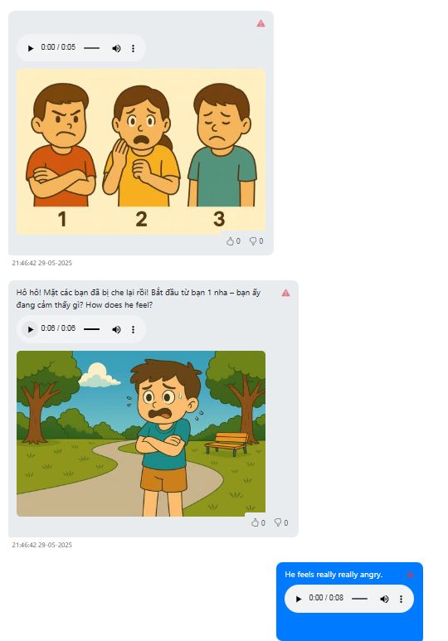 | 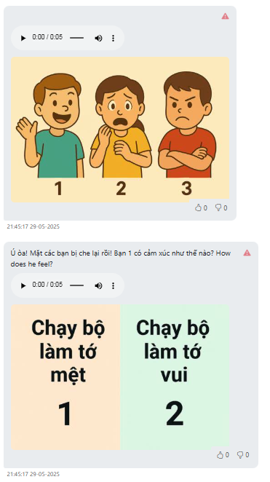
 |  |  | A1.2 | 11p | https://robot-api.hacknao.edu.vn/web/admin/conversations/15028 | 99% đến phần hỏi cảm nhận bị out |  |  | Với trẻ em, cần cho cảm giác luôn có cái gì đó mới mẻ, không lặp lại hoàn toàn. VD: cơ chế lặp lại nhưng cơ chế thể hiện progression phải có sự thay đổi (gamification, progressive animation)

 |  |  | A1.1 |  | https://robot-api.hacknao.edu.vn/web/admin/conversations/15208 | 60%
 |  |  | A1.1 | 10p | https://robot-api.hacknao.edu.vn/web/admin/conversations/15205 | 100% | 3
 |  |  | A1.2 |  | https://robot-api.hacknao.edu.vn/web/admin/conversations/15209 | 80%
 |  |  | A1.1 | 10p | https://robot-api.hacknao.edu.vn/web/admin/conversations/15568 | 100% | 3
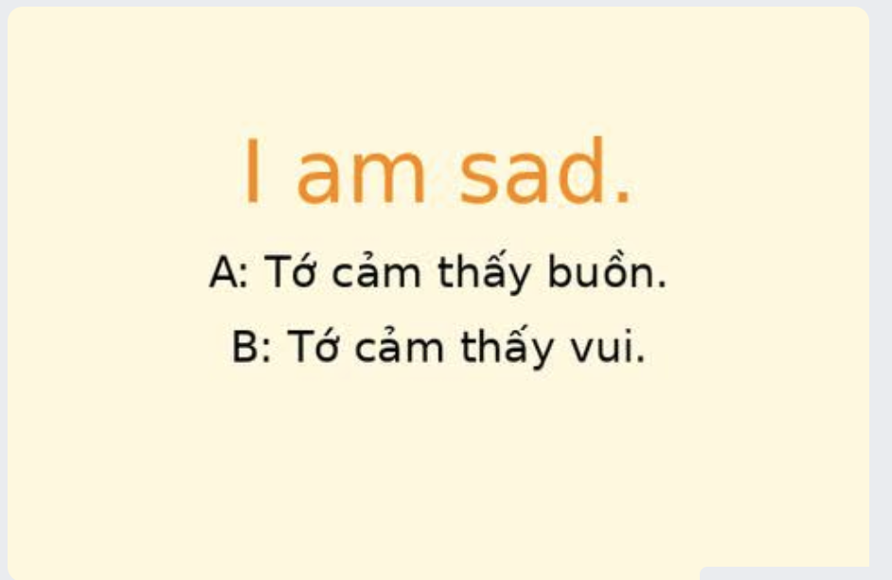
Day 2 | D2 - Present Sentence Creation | 332 | A1.1 | 12p | https://robot-api.hacknao.edu.vn/web/admin/conversations/15222 | 100% |  | - User nói theo các khẩu lệnh như say it with me, one more time,.. | UX cho user khi apply trên robot cần làm rõ nút A bên phải, nút B bên trái. Thành 2 cục thông tin trên màn hình.
 |  |  | A1.2 |  | https://robot-api.hacknao.edu.vn/web/admin/conversations/15219 | 40% |  |  | Why cả hai cháu A1.2 đều drop?
 |  |  | A1.2 |  | https://robot-api.hacknao.edu.vn/web/admin/conversations/15193 | 80%
 |  |  | A1.1 | 10p | https://robot-api.hacknao.edu.vn/web/admin/conversations/15743 | 100% | 3
 | D2 - Practice | 333 | A1.2 |  | https://robot-api.hacknao.edu.vn/web/admin/conversations/15229 | 60% |  | N/A
 |  |  | A1.1 | 9p | https://robot-api.hacknao.edu.vn/web/admin/conversations/15225 | 100% | 3
 |  |  | A1.2 | 8p | https://robot-api.hacknao.edu.vn/web/admin/conversations/15197 | 100% | 3
 |  |  | A1.1 | 8p | https://robot-api.hacknao.edu.vn/web/admin/conversations/15745 | 100% | 3
Day 3 | Daily talk | 335 | A1.2 |  | https://robot-api.hacknao.edu.vn/web/admin/conversations/15230 | 100%
 |  |  | A1.1 |  | https://robot-api.hacknao.edu.vn/web/admin/conversations/15413 | 100% | 3
 |  |  | A1.2 |  | https://robot-api.hacknao.edu.vn/web/admin/conversations/15764 | 100%

 | D3 - Sentence Creation | 336 | A1.2 |  | https://robot-api.hacknao.edu.vn/web/admin/conversations/15232 | 40% |  | N/A
 |  |  | A1.1 | 9p | https://robot-api.hacknao.edu.vn/web/admin/conversations/15415 | 100% | 2
 |  |  | A1.2 | 9p | https://robot-api.hacknao.edu.vn/web/admin/conversations/15766 | 100% | 3
 | D3 - Listening | 337 | A1.2 | 5p | https://robot-api.hacknao.edu.vn/web/admin/conversations/15234 | 100% | 2 | User chưa sắp xếp theo thứ tự số mà đọc theo thứ thự cảm xúc trong ảnh
 |  |  | A1.2 | 4p | https://robot-api.hacknao.edu.vn/web/admin/conversations/15767 | 100% | 3
 |  |  | A1.1 | 4p | https://robot-api.hacknao.edu.vn/web/admin/conversations/15420 | 100% | 3 | User chưa sắp xếp theo thứ tự số mà nhại lại theo Pika nói hoặc đọc theo thứ tự cảm xúc trong ảnh

 | D3 - Practice | 338 | A1.2 |  | https://robot-api.hacknao.edu.vn/web/admin/conversations/15431 | 100% | 2 | N/A
 |  |  | A1.1 |  | https://robot-api.hacknao.edu.vn/web/admin/conversations/15504 | 100% | 3

 | D3 - Mini Produce | 339 | A1.2 |  | https://robot-api.hacknao.edu.vn/web/admin/conversations/15432 | 100% | 3 | Trẻ hiểu sai UX của trò này. Không mô tả cảm xúc mà chỉ đi gọi number của ảnh bị khác thôi. Ngoài ra nên dùng hình ảnh của các bạn khác nhau.
 |  |  | A1.1 |  | https://robot-api.hacknao.edu.vn/web/admin/conversations/15507 | 100% | 2

Day 4

